关系图
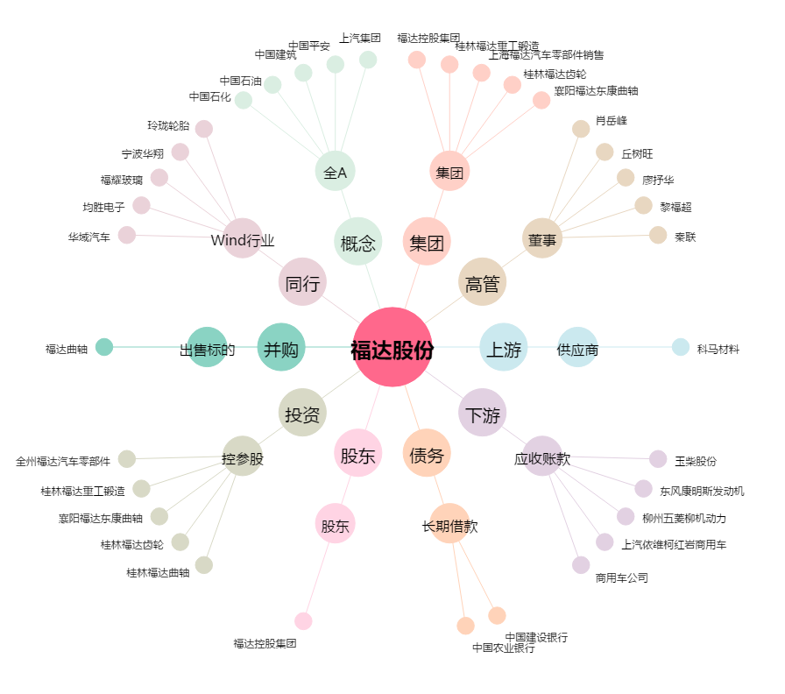
福达股份[603166.SH] - 关系概览图

